死亡界面表现
内容描述，详见“死亡复活、下线”文档
设计思路
why | 设计目的：优化死亡复活表现 | 参考图1
what | 角色播放完死亡动画后，弹出该界面
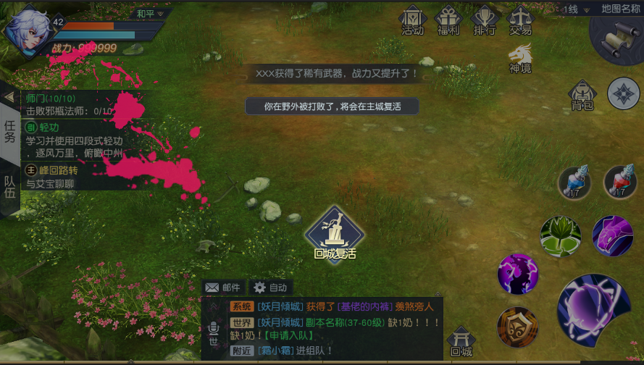
where | 屏幕
who | 死亡的玩家
when | 角色播放完死亡动画后，弹出该界面
how | 一个灰色图层将屏幕遮挡，图层上方有两个ui。只有复活按钮可点击。其他控件均不可操作

规则
基本规则 | 死亡复活的基本规则不变，详见“内容说明”分页

显示规则 | 角色播放完死亡动作后隔0.2秒弹出界面（参考图1）
 | 一个半透明图层将屏幕遮挡，图层上方有复活按钮和内容描述两个ui
 | 图层下方的空间不可操作。

消失规则 | 玩家若触发原地复活，移除死亡界面，播放复活特效，玩家由die动作切换为dile
 | 玩家触发回城复活，将切入loading界面

复活按钮
 |  | 参考图2

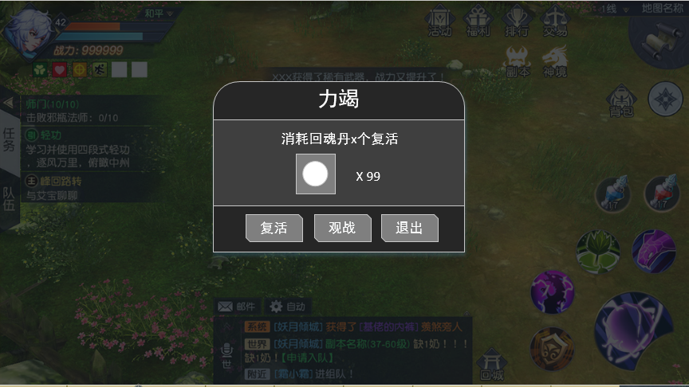

复活按钮2

内容说明
死亡
 | 公共地图：
 |  |  | 1，如果玩家在公共地图死亡，则会弹出一个按钮和一个tips“你被打败了，将会在主城复活”，玩家点击按钮，在主城复活。参考公共地图死亡ui

 | 副本：
 |  | 单人
 |  |  | 1，单人副本里，如果玩家死亡，则会弹出一个限时10秒的道具复活确认框，并显示道具数量，如果玩家有这个道具，则确认后消耗物品原地复活。如果没有，则确认按钮灰掉，只能选择退出副本。然后确认后退出副本，复活到进入副本前的位置

 |  | 组队
 |  |  | 2，如果是组队打副本，玩家死亡的时候会弹出道具复活确认框，并显示道具数量，如果玩家有这个道具，则确认后消耗物品原地复活。如果没有，则确认按钮灰掉，可以选择等待观战或者自己退出副本。如果所有玩家都死亡了并且没人复活，则会在倒数10秒后关闭副本，所有人退出。

下线
 | 公共地图
 |  |  | 1，如果玩家在非pk区下线或退出，则是直接做下线处理
 |  |  | 2，如果是在pk区，玩家主动下线，玩家会在idle状态10秒，10秒后角色才消失。

 | 副本
 |  | 单人
 |  |  | 1，单人副本中，无论玩家主动下线还是被动掉线，都视为放弃副本，副本失败并销毁

 |  | 组队
 |  |  | 1，组队副本中，如果玩家主动退出或掉线，视为自己退出副本，其他队友继续。

 | 公共地图死亡UI

 | 副本地图死亡UI

若回神丹不足，则按钮为灰色不可点击

退出副本

点击跳转到下述界面
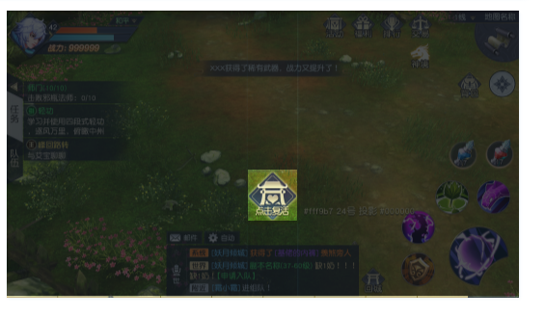

点击消耗还魂丹复活。

美术需求
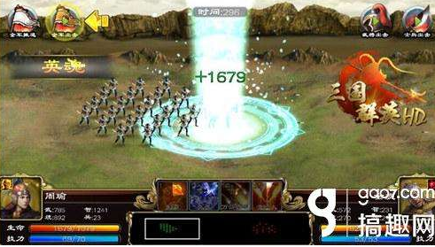
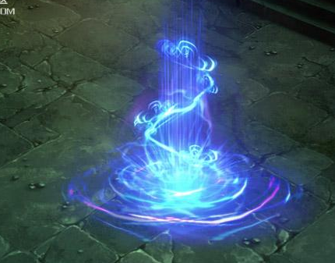
副本死亡界面

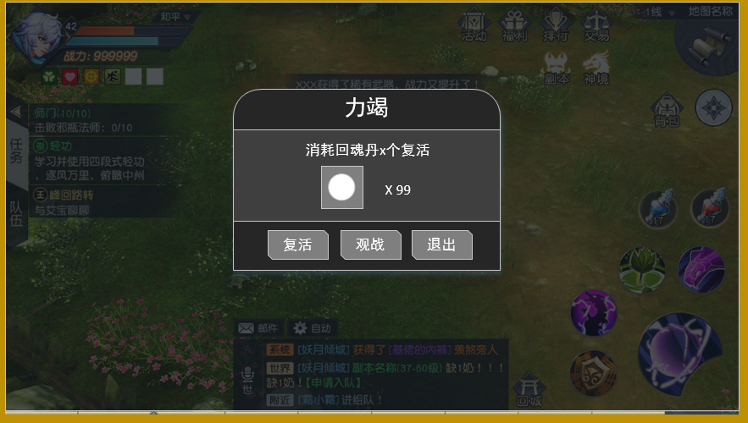

复活特效

参考图

